Sheet1
Sleepy | 그래프 | 평균값 | 안졸림 개수 (평균 위의 개수) | 졸림 개수 (평균 아래 개수) | 판단
영상 4 | 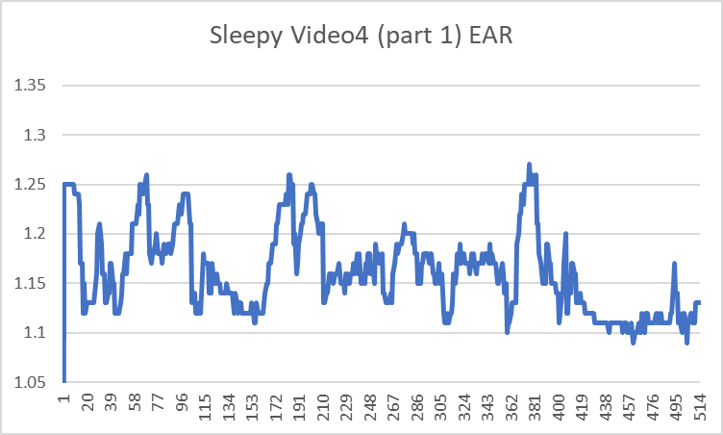 | 1.16 | 105 | 278 | 졸림
영상 3 | 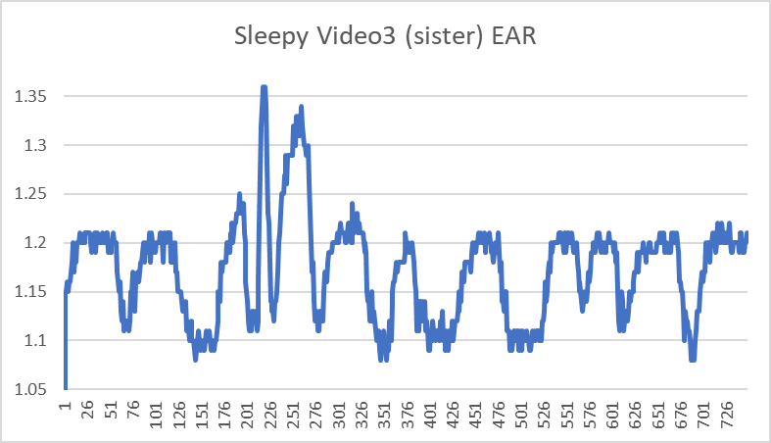 | 1.17 | 130 | 437 | 졸림
영상 13 | 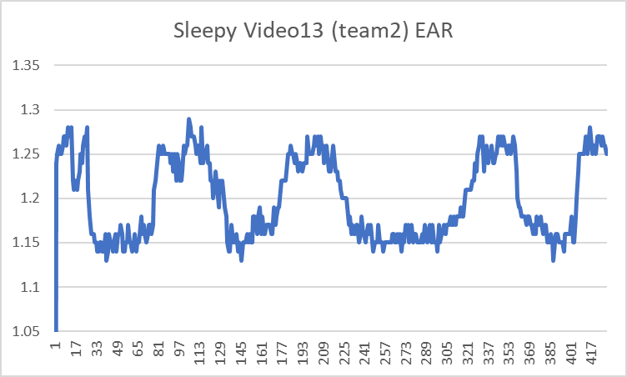 | 1.19 | 105 | 293 | 졸림
영상 7 | 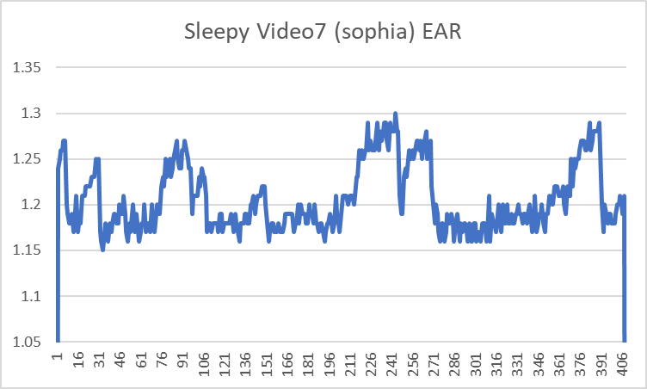 | 1.2 | 40 | 309 | 졸림
영상 6 | 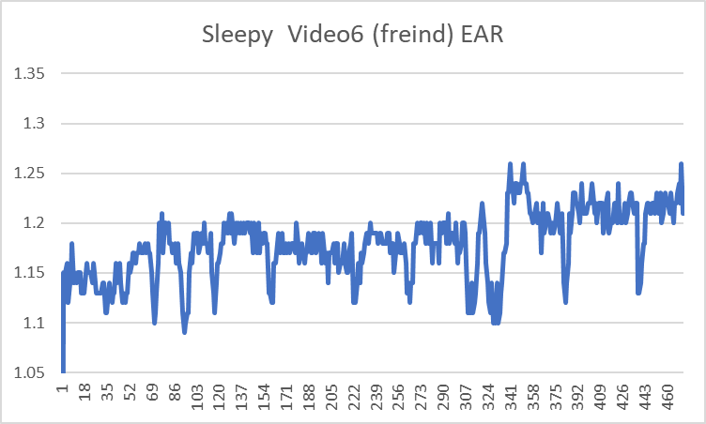 | 1.17 | 67 | 320 | 졸림
영상 9 | 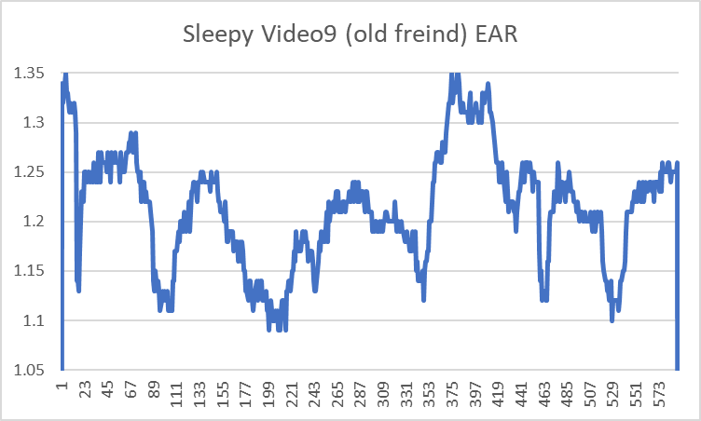 | 1.21 | 80 | 286 | 졸림

